地方債現在高
 | 43. 地方債現在高（人口１人当たり）

 | 時点 2019(R1)年度（毎年） |  |  |  |  |  |  | 平 均 値 |  |  |  | 356,334
 | 単位 円 |  |  |  |  |  |  | 標準偏差 |  |  |  | 134,178
 | 市町村名 | 指標 | 順位 |  | #REF! | 備考 | 市町村名 | 指標 | 順位 |  | #REF! | 備考

 | 市町村平均 | 356,334 |  | － |  |  | 八街市 | 261,666 |  | 40
 | 千葉市 | 715,311 |  | 1 |  |  | 印西市 | 130,052 |  | 53
 | 銚子市 | 447,327 |  | 16 |  |  | 白井市 | 339,785 |  | 28
 | 市川市 | 113,230 |  | 54 |  |  | 富里市 | 307,179 |  | 32
 | 船橋市 | 291,988 |  | 34 |  |  | 南房総市 | 647,169 |  | 2
 | 館山市 | 364,942 |  | 22 |  |  | 匝瑳市 | 445,944 |  | 17
 | 木更津市 | 247,651 |  | 43 |  |  | 香取市 | 566,625 |  | 5
 | 松戸市 | 244,061 |  | 44 |  |  | 山武市 | 377,990 |  | 21
 | 野田市 | 292,624 |  | 33 |  |  | いすみ市 | 459,029 |  | 15
 | 茂原市 | 444,485 |  | 18 |  |  | 大網白里市 | 337,469 |  | 29
 | 成田市 | 361,667 |  | 23 |  |  | 酒々井町 | 256,833 |  | 41
 | 佐倉市 | 177,232 |  | 49 |  |  | 栄町 | 360,013 |  | 24
 | 東金市 | 384,152 |  | 20 |  |  | 神崎町 | 339,855 |  | 27
 | 旭市 | 495,312 |  | 8 |  |  | 多古町 | 277,624 |  | 37
 | 習志野市 | 291,148 |  | 35 |  |  | 東庄町 | 290,865 |  | 36
 | 柏市 | 209,994 |  | 48 |  |  | 九十九里町 | 492,706 |  | 9
 | 勝浦市 | 516,421 |  | 7 |  |  | 芝山町 | 332,733 |  | 30
 | 市原市 | 167,187 |  | 50 |  |  | 横芝光町 | 488,765 |  | 10
 | 流山市 | 268,690 |  | 39 |  |  | 一宮町 | 269,598 |  | 38
 | 八千代市 | 256,235 |  | 42 |  |  | 睦沢町 | 459,412 |  | 14
 | 我孫子市 | 230,855 |  | 46 |  |  | 長生村 | 325,900 |  | 31
 | 鴨川市 | 580,325 |  | 3 |  |  | 白子町 | 394,217 |  | 19
 | 鎌ケ谷市 | 342,573 |  | 25 |  |  | 長柄町 | 478,756 |  | 12
 | 君津市 | 165,561 |  | 51 |  |  | 長南町 | 523,382 |  | 6
 | 富津市 | 342,358 |  | 26 |  |  | 大多喜町 | 485,150 |  | 11
 | 浦安市 | 162,616 |  | 52 |  |  | 御宿町 | 460,036 |  | 13
 | 四街道市 | 219,098 |  | 47 |  |  | 鋸南町 | 568,154 |  | 4
 | 袖ケ浦市 | 232,068 |  | 45

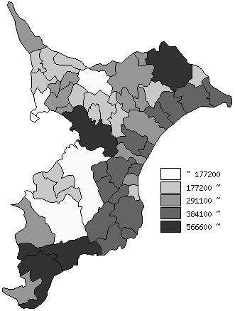
 | 市町村平均の推移
平成27年度 | 347501
平成28年度 | 349753
平成29年度 | 349137
平成30年度 | 353188
令和元年度 | 356334

《備 考》 ・資料出所 総務省「市町村別決算状況調」 ・算出方法 地方債現在高÷住民基本台帳人口(R2.1.1)

